상품제안서
파카 어번 뮤티드 만년필 | 상품코드: S22294

 |  |  |  |  |  |  | 02-713-8555 | www.synergygift.co.kr
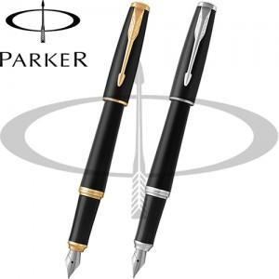

【상세/제작정보】

【인쇄/포장옵션】 | 레이저 / 포장지포장

【공급단가】 | 수량 | 5~ | 20~ | 50~ | 100~ | 300~
*VAT별도 | 단가 | 103,000원 | 100,000원 | 95,000원 | 92,700원 | 89,300원

【상품 URL】 | https://www.synergygift.co.kr:443/src/goods_detail.php?gdno=22294

